データ
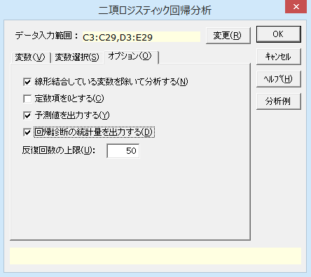
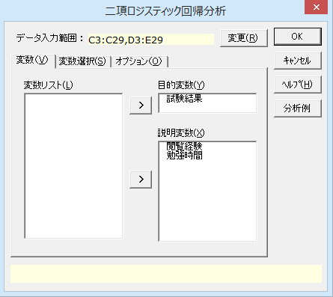
統計学試験の結果 |  |  |  | 変数表
No. | 試験結果 | 閲覧経験 | 勉強時間 | 変数 | ラベル | 値
1 | 1 | 1 | 24 | 試験結果 | 合格 | 1
2 | 1 | 1 | 18 |  | 不合格 | 0
3 | 1 | 0 | 15 | 閲覧経験 | あり | 1
4 | 1 | 1 | 16 |  | なし | 0
5 | 1 | 0 | 10
6 | 1 | 1 | 26
7 | 1 | 1 | 2
8 | 1 | 0 | 24
9 | 1 | 1 | 18
10 | 1 | 1 | 22
11 | 1 | 1 | 3
12 | 0 | 1 | 6
13 | 0 | 0 | 15
14 | 0 | 0 | 12
15 | 0 | 1 | 6
16 | 0 | 0 | 6
17 | 0 | 1 | 12
18 | 0 | 0 | 12
19 | 0 | 1 | 18
20 | 0 | 1 | 3
21 | 0 | 1 | 8
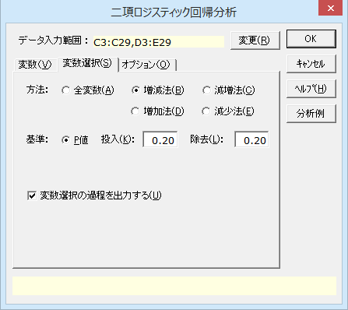
22 | 0 | 0 | 9
23 | 0 | 0 | 12
24 | 0 | 0 | 6
25 | 0 | 0 | 8
26 | 0 | 1 | 12

結果
二項ロジスティック回帰分析

出力内容
ケースの要約
目的変数の要約
基本統計量
相関行列
線形結合している変数
変数選択の方法
変数選択過程
変数選択結果
シミュレーション
観測値×予測値 | 残差プロット
予測値 | 回帰診断

ケースの要約
 | n | %
有効ケース | 26 | 100.00%
目的変数のみ不明 | 0 | 0.00%
説明変数のみ不明 | 0 | 0.00%
ともに不明 | 0 | 0.00%
全 体 | 26 | 100.00%

目的変数の要約
試験結果 | n | %
試験結果=0 | 15 | 57.69%
試験結果=1 | 11 | 42.31%
全 体 | 26 | 100.00%

基本統計量
目的変数 | 変 数 | n | 平 均 | 不偏分散 | 標準偏差 | 最小値 | 最大値
全 体 | 閲覧経験 | 26 | 0.577 | 0.254 | 0.504 | 0.000 | 1.000
 | 勉強時間 | 26 | 12.423 | 46.894 | 6.848 | 2.000 | 26.000
試験結果=0 | 閲覧経験 | 15 | 0.467 | 0.267 | 0.516 | 0.000 | 1.000
 | 勉強時間 | 15 | 9.667 | 16.381 | 4.047 | 3.000 | 18.000
試験結果=1 | 閲覧経験 | 11 | 0.727 | 0.218 | 0.467 | 0.000 | 1.000
 | 勉強時間 | 11 | 16.182 | 67.364 | 8.208 | 2.000 | 26.000

相関行列
目的変数 |  | 閲覧経験 | 勉強時間
全 体 | 閲覧経験 | 1.000 | 0.089
 | 勉強時間 | 0.089 | 1.000
試験結果=0 | 閲覧経験 | 1.000 | -0.091
 | 勉強時間 | -0.091 | 1.000
試験結果=1 | 閲覧経験 | 1.000 | -0.012
 | 勉強時間 | -0.012 | 1.000

線形結合している変数
なし

変数選択の方法 | 投入基準P値 | 除去基準P値
増減法 | 0.200 | 0.200

変数選択過程
回帰式の精度
 |  |  | 決定係数 |  |  |  |  | 変数選択の結果
ステップ | -2対数尤度 | AIC | R2乗 | Cox-Snell | Nagelkerke | 相関係数 | 誤判別率 | 投入 | 除去
ステップ0 | 35.4258 | - | - | - | - | - | 42.31% | 勉強時間
ステップ1 | 28.9713 | 32.9713 | 0.1822 | 0.2198 | 0.2955 | 0.5191 | 19.23% | (なし)

回帰式の有意性
ステップ |  | 尤度比 | 自由度 | P 値
ステップ0 | ステップ | - | - | -
 | モデル | - | - | -
ステップ1 | ステップ | 6.4545 | 1 | 0.0111
 | モデル | 6.4545 | 1 | 0.0111

回帰式に含まれる変数（偏回帰係数・信頼区間等）
 |  |  |  |  | 偏回帰係数の95%信頼区間 |  |  | オッズ比の95%信頼区間 |  | 偏回帰係数の有意性検定
ステップ | 変 数 | 偏回帰係数 | 標準誤差 | 標準偏回帰係数 | 下限値 | 上限値 | オッズ比 | 下限値 | 上限値 | Wald | 自由度 | P 値
ステップ0 | 定数項 | -0.3102 | 0.3970 |  | -1.0882 | 0.4679 | 0.7333 | 0.3368 | 1.5966 | 0.6105 | 1 | 0.4346
ステップ1 | 勉強時間 | 0.1719 | 0.0780 | 1.1544 | 0.0190 | 0.3248 | 1.1876 | 1.0192 | 1.3837 | 4.8576 | 1 | 0.0275
 | 定数項 | -2.5011 | 1.0994 |  | -4.6558 | -0.3464 | 0.0820 | 0.0095 | 0.7072 | 5.1758 | 1 | 0.0229

回帰式に含まれない変数
ステップ | 変 数 | スコア | 自由度 | P 値
ステップ0 | 閲覧経験 | 1.7658 | 1 | 0.1839
 | 勉強時間 | 5.9742 | 1 | 0.0145
ステップ1 | 閲覧経験 | 1.3503 | 1 | 0.2452

分類表
 |  |  | 予測値
ステップ |  |  | 0 | 1 | 判別的中率
ステップ0 | 観測値 | 0 | 15 | 0 | 100.00%
 |  | 1 | 11 | 0 | 0.00%
 |  |  |  | 全 体 | 57.69%
ステップ1 | 観測値 | 0 | 13 | 2 | 86.67%
 |  | 1 | 3 | 8 | 72.73%
 |  |  |  | 全 体 | 80.77%

変数選択結果
回帰式の精度
 |  | 決定係数
-2対数尤度 | AIC | R2乗 | Cox-Snell | Nagelkerke | 相関係数 | 誤判別率
28.9713 | 32.9713 | 0.1822 | 0.2198 | 0.2955 | 0.5191 | 19.23%

回帰式の有意性
ステップ |  | 尤度比 | 自由度 | P 値
ステップ1 | ステップ | 6.4545 | 1 | 0.0111
 | モデル | 6.4545 | 1 | 0.0111

回帰式に含まれる変数（偏回帰係数・信頼区間等）
 |  |  |  | 偏回帰係数の95%信頼区間 |  |  | オッズ比の95%信頼区間 |  | 偏回帰係数の有意性検定
変 数 | 偏回帰係数 | 標準誤差 | 標準偏回帰係数 | 下限値 | 上限値 | オッズ比 | 下限値 | 上限値 | Wald | 自由度 | P 値 | *：P<0.05 **：P<0.01
勉強時間 | 0.1719 | 0.0780 | 1.1544 | 0.0190 | 0.3248 | 1.1876 | 1.0192 | 1.3837 | 4.8576 | 1 | 0.0275 | *
定数項 | -2.5011 | 1.0994 |  | -4.6558 | -0.3464 | 0.0820 | 0.0095 | 0.7072 | 5.1758 | 1 | 0.0229 | *

分類表
 |  | 予測値
 |  | 0 | 1 | 判別的中率
観測値 | 0 | 13 | 2 | 86.67%
 | 1 | 3 | 8 | 72.73%
 |  |  | 全 体 | 80.77%

シミュレーション
変 数 | 係 数 | 値 | オッズ比
勉強時間 | 0.1719 | 1 | 1.1876
定数項 | -2.5011
試験結果 |  | 0.0887

観測値×予測値
残差プロット

 | 試験結果 |  | 回帰診断
No. | 観測値 | 予測値 | 残 差 | 標準化残差 | スチューデント化残差 | Cookの距離 | てこ比
1 | 1 | 0.8354 | 0.1646 | 0.4438 | 0.6437 | 0.0300 | 0.1323
2 | 1 | 0.6441 | 0.3559 | 0.7433 | 0.9801 | 0.0507 | 0.0841
3 | 1 | 0.5194 | 0.4806 | 0.9620 | 1.1795 | 0.0572 | 0.0582
4 | 1 | 0.5620 | 0.4380 | 0.8827 | 1.1104 | 0.0545 | 0.0654
5 | 1 | 0.3139 | 0.6861 | 1.4785 | 1.5658 | 0.1266 | 0.0548
6 | 1 | 0.8775 | 0.1225 | 0.3737 | 0.5499 | 0.0218 | 0.1353
7 | 1 | 0.1037 | 0.8963 | 2.9406 | 2.2265 | 0.8086 | 0.0855
8 | 1 | 0.8354 | 0.1646 | 0.4438 | 0.6437 | 0.0300 | 0.1323
9 | 1 | 0.6441 | 0.3559 | 0.7433 | 0.9801 | 0.0507 | 0.0841
10 | 1 | 0.7826 | 0.2174 | 0.5271 | 0.7471 | 0.0385 | 0.1217
11 | 1 | 0.1208 | 0.8792 | 2.6984 | 2.1489 | 0.6708 | 0.0844
12 | 0 | 0.1870 | -0.1870 | -0.4796 | -0.6689 | 0.0185 | 0.0745
13 | 0 | 0.5194 | -0.5194 | -1.0395 | -1.2474 | 0.0668 | 0.0582
14 | 0 | 0.3922 | -0.3922 | -0.8033 | -1.0237 | 0.0339 | 0.0499
15 | 0 | 0.1870 | -0.1870 | -0.4796 | -0.6689 | 0.0185 | 0.0745
16 | 0 | 0.1870 | -0.1870 | -0.4796 | -0.6689 | 0.0185 | 0.0745
17 | 0 | 0.3922 | -0.3922 | -0.8033 | -1.0237 | 0.0339 | 0.0499
18 | 0 | 0.3922 | -0.3922 | -0.8033 | -1.0237 | 0.0339 | 0.0499
19 | 0 | 0.6441 | -0.6441 | -1.3453 | -1.5020 | 0.1662 | 0.0841
20 | 0 | 0.1208 | -0.1208 | -0.3706 | -0.5302 | 0.0127 | 0.0844
21 | 0 | 0.2449 | -0.2449 | -0.5696 | -0.7749 | 0.0223 | 0.0643
22 | 0 | 0.2781 | -0.2781 | -0.6207 | -0.8323 | 0.0242 | 0.0592
23 | 0 | 0.3922 | -0.3922 | -0.8033 | -1.0237 | 0.0339 | 0.0499
24 | 0 | 0.1870 | -0.1870 | -0.4796 | -0.6689 | 0.0185 | 0.0745
25 | 0 | 0.2449 | -0.2449 | -0.5696 | -0.7749 | 0.0223 | 0.0643
26 | 0 | 0.3922 | -0.3922 | -0.8033 | -1.0237 | 0.0339 | 0.0499

